導遊+餐廳(提示警訊)
您好~
第一次登入請修改密碼才可進入!!
立即修改
稍後登入
請立即變更密碼
第一次登入請修改密碼才可進入
請設定新的密碼以完成登入
服務條款與隱私權
歡迎使用Hei's APP
使用本軟體將會產生傳輸費用。
僅提供本地(台灣)語言內容版本。
使用該產品，表示您同意我們的使用者服務條款與隱私權政策。
同意
不同意
No. | 項目 | 功能 | 功能(狀態) | 提示步驟說明 | 提示內容 | 項目(餐廳) | 變更密碼頁面 | 提示內容
1 | 導遊 (前端) | 登入 | - | 當導遊第一次登入請跳出提示警訊視窗 1.點擊「立即修改」請連結至「修改密碼」頁面 2.點擊「稍後登入」無動作，保持於登入頁面 |  | - | 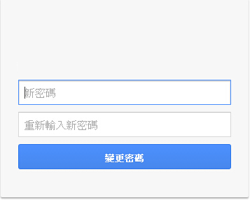
2 |  | 條款與條件 | - | 導遊一進入登入頁面時，請跳出該服務條款視窗 1.使用者服務條款請連結「使用者服務條款」頁面 2.隱私權政策請連結「隱私權政策」頁面 3.點擊「同意」，視窗消失(緊接著修改密碼視窗跳出) 4.點擊「不同意」即返回「menu」頁面 | 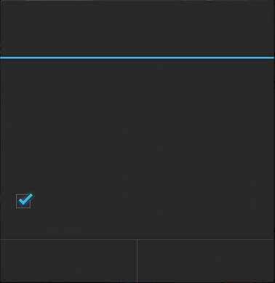 | -
提醒您!! 您尚未訂餐，請立即訂餐!!
立即訂餐
稍後訂餐
您有新進訂單!!
立即檢視
稍後檢視
3 |  | 訂餐系統 | 未訂餐 | 1.系統於未訂餐前XX分鐘跳出提示警訊視窗 中餐:10:00前 晚餐:16:00前 夜市自理(是否3格) 2.點擊「立即訂餐」請連結至「請訂餐步驟」 3.點擊「稍後訂餐」無動作，並於5分鐘後再次提示 |  | 餐廳端 | 1.導遊發出訂餐後，系統於餐廳端會跳出提示警訊視窗 2.點擊「立即檢視」請連結至「新進訂單」 3.點擊「稍後檢視」無動作，並於5分鐘後再次提示
提醒您!! 您的訂單尚未完成，是否考慮「重新訂餐」或「電話確認」?
重新訂餐
電話確認
4 |  |  | 已訂餐未確認 → | 發生以下項目狀況時…請跳出提示警訊視窗 1.於訂餐時間前1小時，餐廳還未回覆，開始跳提示警訊視窗 2.餐廳回覆拒絕時，跳提示警訊視窗 提示警訊視窗步驟 1.點擊「重新訂餐」請連結至「重新訂餐」步驟 2.點擊「電話確認」請連結至「電話確認」步驟 (跳出該家餐廳的電話執行通話) |  | -
提醒您!! 您有收據未上傳!! ，請立即上傳!!
立即上傳
稍後上傳
5 |  |  | 已訂餐已確認 | 發生以下項目狀況時…請跳出提示警訊視窗 1.若遇上傳失敗，每日系統將定時(21:00)開始跳未完成付款的提示警訊視窗 2.系統於當天將定時(21:00)偵測到未有「餐畢付款」或「收據未上傳」時 提示警訊視窗步驟 1.點擊「立即上傳」請連結至「請拍下收據」步驟 2.點擊「稍後上傳」無動作，並於5分鐘後再次提示 |  | -
您有訂單已被取消，並已於準備訂單中刪除
立即檢視
知道了
6 |  |  | 重新訂餐 → | - |  | 原餐廳端 | 當導遊端重新訂餐時，原餐廳端將跳出提示警訊視窗 1.點擊「立即檢視」請連結至「準備訂單」 2.點擊「知道了」無動作

